Estadísticas
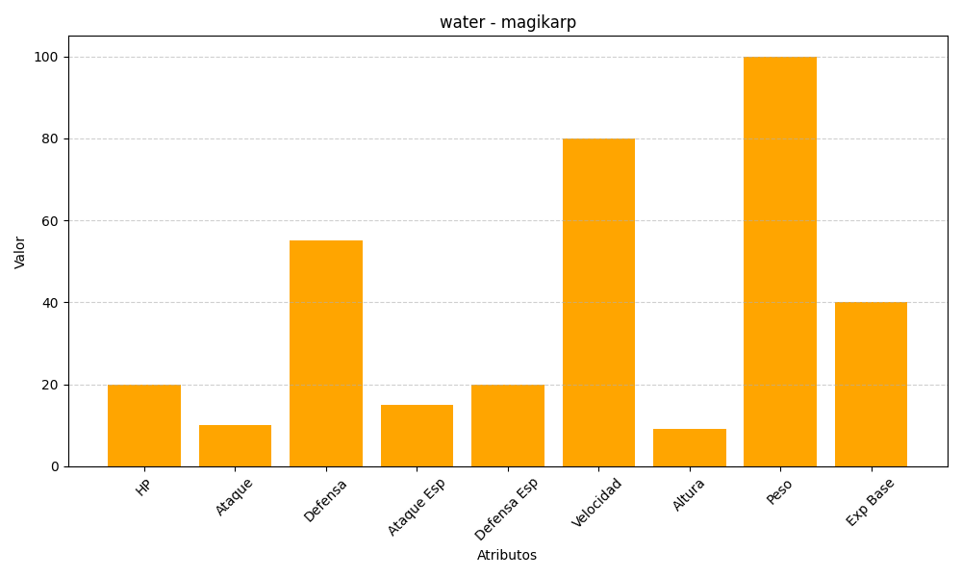
ID | Nombre | Tipo | HP | Ataque | Defensa | Ataque Especial | Defensa Especial | Velocidad | Altura | Peso | Experiencia Base
129 | magikarp | water | 20 | 10 | 55 | 15 | 20 | 80 | 9 | 100 | 40

